MENU
PLANILHA DE ESTOQUE

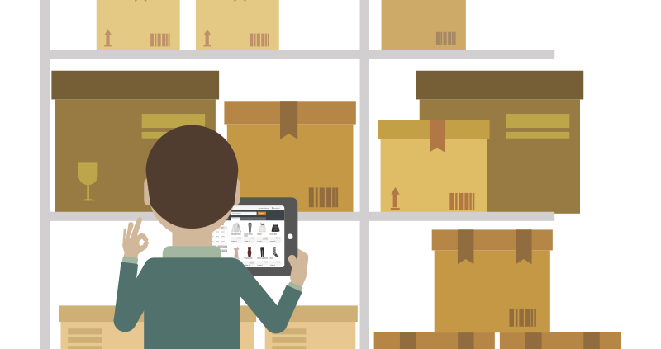
LANÇAMENTOS

ESTOQUE

Esta Foto de Autor Desconhecido está licenciado em CC BY-ND

ENTRADA | SAÍDA
CONTROLE DE ENTRADAS E SAÍDAS
ESTOQUE
DATA | TIPO | DESCRIÇÃO | PRODUTO | QUANTIDADE
2021-01-01 | ENTRADA | COMPRA | CADERNO | 80
2021-01-01 | ENTRADA | COMPRA | LAPIS | 30
2021-01-01 | ENTRADA | COMPRA | BORRACHA | 35
2021-01-01 | ENTRADA | COMPRA | CANETINHAS | 10
2021-01-01 | ENTRADA | COMPRA | BLOCOS DE PAPEL | 15
2021-01-01 | ENTRADA | COMPRA | PASTA | 50
2021-01-01 | ENTRADA | COMPRA | GARRAFAS | 31
2021-01-01 | ENTRADA | COMPRA | MOCHILAS | 18
2021-01-01 | ENTRADA | COMPRA | ESTOJO | 39
2021-01-01 | ENTRADA | COMPRA | CORRETIVO | 21
2021-01-01 | ENTRADA | COMPRA | CLIPE DE PAPEL | 20
2021-01-02 | SAÍDA | VENDA | GARRAFAS | 1
2021-01-02 | SAÍDA | VENDA | CLIPE DE PAPEL | 2
2021-01-02 | SAÍDA | VENDA | ESTOJO | 5
2021-01-02 | SAÍDA | VENDA | LAPIS | 10
2021-01-02 | SAÍDA | VENDA | CANETINHAS | 10
2021-01-02 | ENTRADA | COMPRA | LAPIS | 100
2021-01-02 | SAÍDA | VENDA | CADERNO | 50

ESTOQUE
GERENCIAMENTO DO ESTOQUE
MENU
PRODUTO | ENTRADA | SAÍDA | SALDO | SITUAÇÃO
CADERNO | 80 | 50 | 30 | OK
LAPIS | 130 | 10 | 120 | OK
BORRACHA | 35 | 0 | 35 | OK
CANETINHAS | 10 | 10 | 0 | COMPRAR
BLOCOS DE PAPEL | 15 | 0 | 15 | OK
PASTA | 50 | 0 | 50 | OK
GARRAFAS | 31 | 1 | 30 | OK
MOCHILAS | 18 | 0 | 18 | OK
ESTOJO | 39 | 5 | 34 | OK
CORRETIVO | 21 | 0 | 21 | OK
CLIPE DE PAPEL | 20 | 2 | 18 | OK

